Sheet1
序号 | 图像 | 文件名 | 日期 | 拍摄时间 | 经纬度坐标（WGS84） | 识别类型 | 置信度 | 复核结果 | 复核情况说明 | 建议处置意见 | 复核人 | 复核时间
1 | 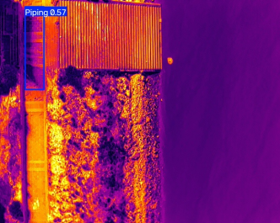 | DJI_20250828095151_0051_T.jpg | 2025.8.28 | 9:51:00 | 112.312543°,28.592384° | Piping | 0.57 | 误报 | 蓝框位于建筑物边缘，低温区域系建筑阴影与地物热惯性差异所致，无明显渗漏通道特征。

2 | 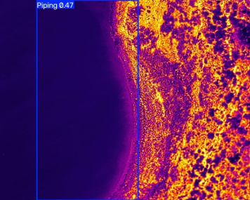 | DJI_20250828103905_0002_T.jpg | 2025.8.28 | 10:39:00 | 112.371445°,28.608631° | Piping | 0.47 | 误报 | 蓝框位于水体与岸坡交界处，低温特征为水体自然温差（比热容大）引起，非渗漏异常。

3 | 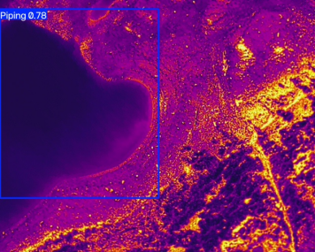 | DJI_20250828104036_0004_T.jpg | 2025.8.28 | 10:40:00 | 112.368967°，28.606895° | Piping | 0.78 | 误报 | 蓝框框选区域为水体边缘，水陆热特性差异导致低温冷区被误检，无实际渗漏迹象。

4 | 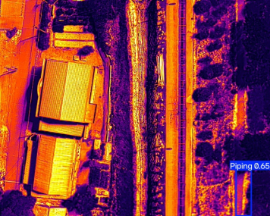 | DJI_20250828104333_0006_T.jpg | 2025.8.28 | 10:43:00 | 112.368512°,28.607601° | Piping | 0.65 | 误报 | 蓝框位于植被与道路交界，低温暗斑由植被遮挡阴影及地表热惯性差异产生，属环境光影干扰。

5 | 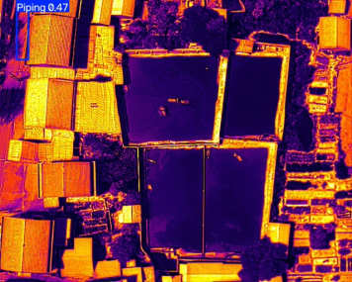 | DJI_20250828105139_0013_T.jpg | 2025.8.28 | 10:51:00 | 112.368945°,28.608719° | Piping | 0.47 | 误报 | 蓝框位于水域与农田/建筑交界边缘，水体的低温特性被算法误判为渗漏异常，实际为自然水体边界。

6 | 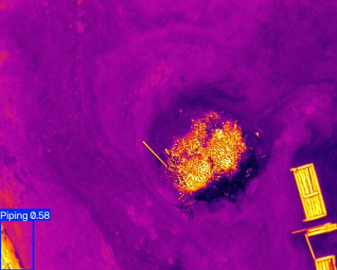 | DJI_20250828105859_0021_T.jpg | 2025.8.28 | 10:58:00 | 112.368837°,28.608540° | Piping | 0.58 | 误报 | 蓝框位于图像边缘，置信度偏低，低温异常系地表局部积水/潮湿或镜头边缘渐晕效应引起，不具渗漏形态。

7 | 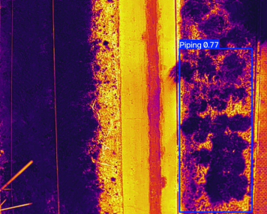 | DJI_20250828110128_0023_T.jpg | 2025.8.28 | 11:01:00 | 112.371128°,28.609614° | Piping | 0.77 | 误报 | 蓝框框选植被覆盖区，因植物蒸腾及阴影导致地表温度偏低，算法未能有效区分植被冷斑与结构渗漏。

8 | 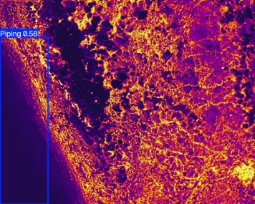 | DJI_20250828111341_0029_T.jpg | 2025.8.28 | 11:13:00 | 112.371729°,28.609190° | Piping | 0.58 | 误报 | 蓝框位于水岸斜坡交界，低温特征为水面辐射及土壤潮湿所致，未见连续渗漏通道。

9 | 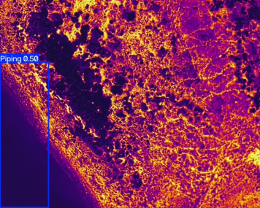 | DJI_20250828111347_0030_T.jpg | 2025.8.28 | 11:13:00 | 112.371729°,28.609190° | Piping | 0.5 | 误报 | 蓝框位于水体边缘，水陆温差导致边界处形成低温梯度带，被算法误识别为渗漏，实为水体环境影响。

